Entropy at a node
measures of homogeneity
Mix of Tumors at a Node
Malignant | Benign | proportion of Malignant | proportion of Benign | Entropy | Gini index
500 | 0 | 1 | 0 | 0.0000 | 0.0000
495 | 5 | 0.99 | 0.01 | 0.0808 | 0.0198
475 | 25 | 0.95 | 0.05 | 0.2864 | 0.0950
450 | 50 | 0.9 | 0.1 | 0.4690 | 0.1800
400 | 100 | 0.8 | 0.2 | 0.7219 | 0.3200
350 | 150 | 0.7 | 0.3 | 0.8813 | 0.4200
300 | 200 | 0.6 | 0.4 | 0.9710 | 0.4800
250 | 250 | 0.5 | 0.5 | 1.0000 | 0.5000
200 | 300 | 0.4 | 0.6 | 0.9710 | 0.4800
150 | 350 | 0.3 | 0.7 | 0.8813 | 0.4200
100 | 400 | 0.2 | 0.8 | 0.7219 | 0.3200
50 | 450 | 0.1 | 0.9 | 0.4690 | 0.1800
25 | 475 | 0.05 | 0.95 | 0.2864 | 0.0950
10 | 490 | 0.02 | 0.98 | 0.1414 | 0.0392
1 | 499 | 0.002 | 0.998 | 0.0208 | 0.0040
0 | 500 | 0 | 1 | 0.0000 | 0.0000

split on size uniformity
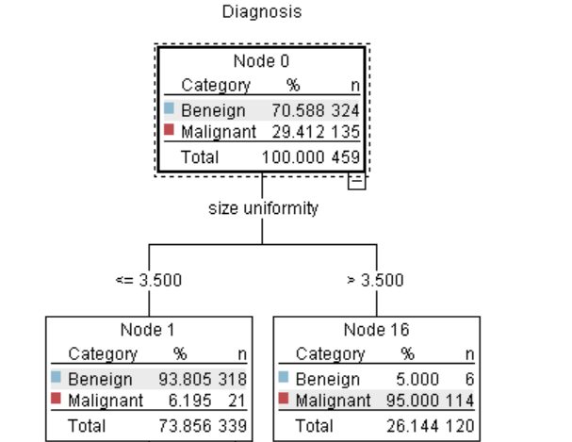

LOG(p, 2)
p | Log(p,2)
0.00001 | -16.610
0.00001 | -16.610
0.0001 | -13.288
0.001 | -9.966
0.01 | -6.644
0.1 | -3.322
0.2 | -2.322
0.3 | -1.737
0.4 | -1.322
0.5 | -1.000
0.6 | -0.737
0.7 | -0.515
0.8 | -0.322
0.9 | -0.152
1 | 0.000

-p LOG(p, 2)
p | Log(p,2) | - p * Log(p, 2)
1 | 0.00000000 | 0.00000000
0.9 | -0.15200309 | -0.13680278
0.8 | -0.32192809 | -0.25754248
0.7 | -0.51457317 | -0.36020122
0.6 | -0.73696559 | -0.44217936
0.5 | -1.00000000 | -0.50000000
0.4 | -1.32192809 | -0.52877124
0.3 | -1.73696559 | -0.52108968
0.2 | -2.32192809 | -0.46438562
0.1 | -3.32192809 | -0.33219281
0.01 | -6.64385619 | -0.06643856
0.001 | -9.96578428 | -0.00996578
0.001 | -9.96578428 | -0.00996578
0.0001 | -13.28771238 | -0.00132877
0.00001 | -16.60964047 | -0.00016610

 | In the limit, as p --> 0+
 | 0.log(0) = 0

